Sheet1
选择排序-正态分布整型数据排序时间（秒）
数据规模 | 优化前 | 优化后 | 提速百分比
1024 | 0.001 | 0 | 100
2048 | 0.004 | 0.003 | 25
4096 | 0.014 | 0.01 | 28.6
8192 | 0.048 | 0.04 | 16.7
16384 | 0.205 | 0.162 | 21
32768 | 0.806 | 0.652 | 22.5
65536 | 3.091 | 2.486 | 19.6

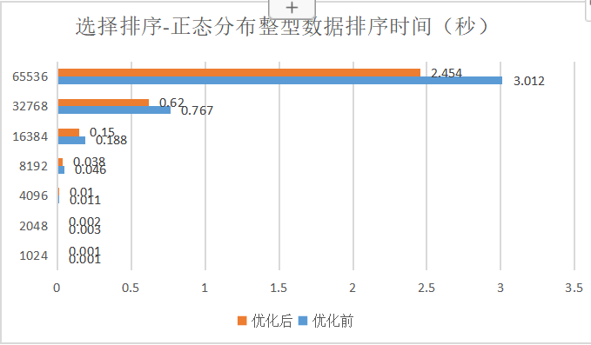
数据规模 | 优化前 | 优化后 | 提速百分比
1024 | 0.001 | 0.001 | 0
2048 | 0.003 | 0.002 | 33.3
4096 | 0.011 | 0.01 | 9.1
8192 | 0.046 | 0.038 | 17.4
16384 | 0.188 | 0.15 | 20.2
32768 | 0.767 | 0.62 | 19.2
65536 | 3.012 | 2.454 | 18.5
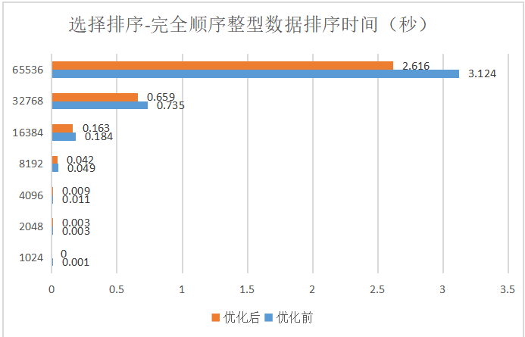
数据规模 | 优化前 | 优化后 | 提速百分比
1024 | 0.001 | 0 | 100
2048 | 0.003 | 0.003 | 0
4096 | 0.011 | 0.009 | 18.3
8192 | 0.049 | 0.042 | 14.3
16384 | 0.184 | 0.163 | 11.4
32768 | 0.735 | 0.659 | 10.3
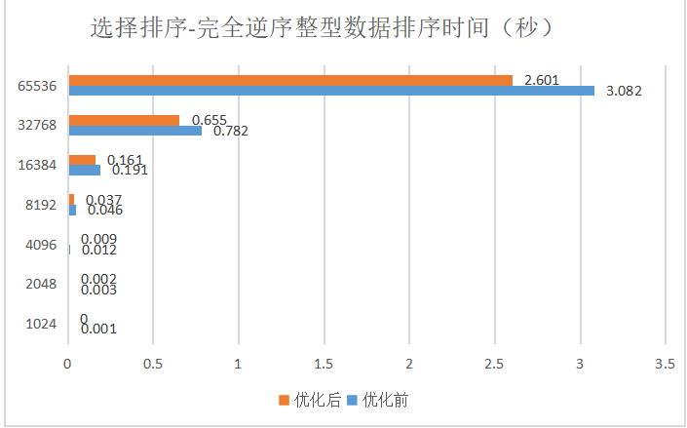
65536 | 3.124 | 2.616 | 16.3

数据规模 | 优化前 | 优化后 | 提速百分比
1024 | 0.001 | 0 | 100
2048 | 0.003 | 0.002 | 33.3
4096 | 0.012 | 0.009 | 25
8192 | 0.046 | 0.037 | 19.6
16384 | 0.191 | 0.161 | 15.7
32768 | 0.782 | 0.655 | 16.2
65536 | 3.082 | 2.601 | 15.6
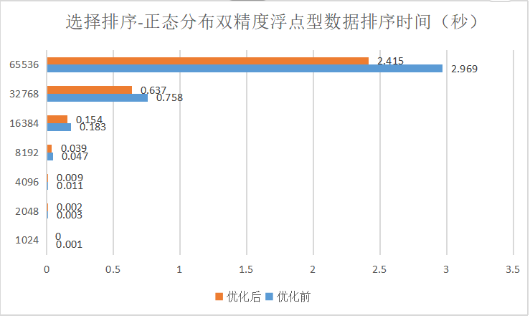
数据规模 | 优化前 | 优化后 | 提速百分比
1024 | 0.001 | 0 | 100
2048 | 0.003 | 0.002 | 33.3
4096 | 0.011 | 0.009 | 18.2
8192 | 0.047 | 0.039 | 17
16384 | 0.183 | 0.154 | 15.8
32768 | 0.758 | 0.637 | 16
65536 | 2.969 | 2.415 | 18.7

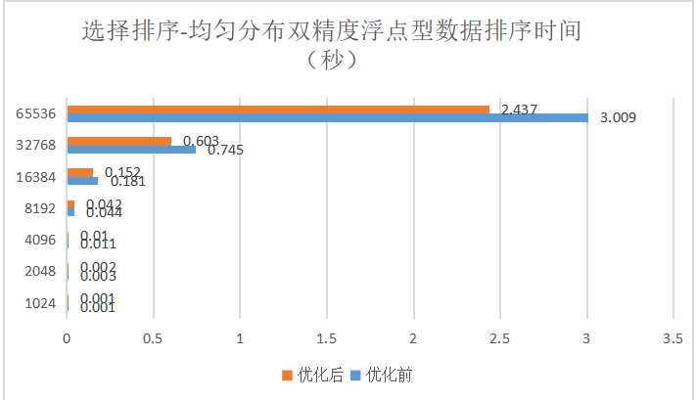
数据规模 | 优化前 | 优化后 | 提速百分比
1024 | 0.001 | 0.001 | 0
2048 | 0.003 | 0.002 | 33.3
4096 | 0.011 | 0.01 | 9.1
8192 | 0.044 | 0.042 | 4.5
16384 | 0.181 | 0.152 | 16
32768 | 0.745 | 0.603 | 19.1
65536 | 3.009 | 2.437 | 19

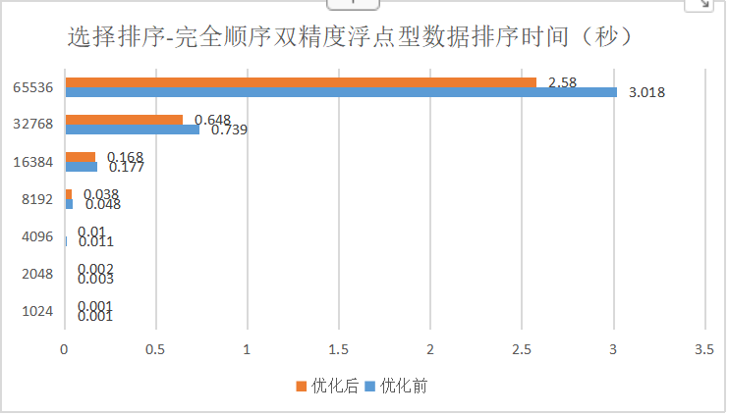
数据规模 | 优化前 | 优化后 | 提速百分比
1024 | 0.001 | 0.001 | 0
2048 | 0.003 | 0.002 | 33.3
4096 | 0.011 | 0.01 | 9.1
8192 | 0.048 | 0.038 | 20.8
16384 | 0.177 | 0.168 | 5.1
32768 | 0.739 | 0.648 | 12.3
65536 | 3.018 | 2.58 | 14.5

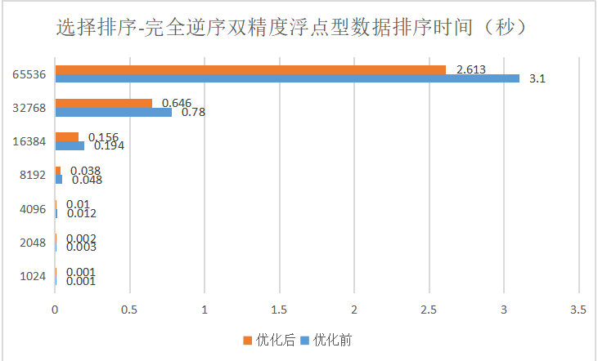
数据规模 | 优化前 | 优化后 | 提速百分比
1024 | 0.001 | 0.001 | 0
2048 | 0.003 | 0.002 | 33.3
4096 | 0.012 | 0.01 | 16.7
8192 | 0.048 | 0.038 | 20.8
16384 | 0.194 | 0.156 | 19.6
32768 | 0.78 | 0.646 | 17.2
65536 | 3.1 | 2.613 | 15.7

